実績報告書
青色のセルのみ
入力ください。

 |  | 令和５年 月 日

富山県知事 新田 八朗 | 殿

 | （申請者所在地）
 | （医療機関名）
 | （法人名等）
 | （申請者職氏名）

令和５年度新型コロナウイルス感染症緊急包括支援事業費県補助金（外来対応 医療機関設備整備分）実績報告書

令和５年○月○日付け富山県指令健対第○号－○で令和５年度新型コロナウイルス感染症緊急包括支援事業費県補助金（外来対応医療機関設備整備分）の交付の決定の通知があった新型コロナウイルス感染症緊急包括支援事業について、富山県補助金等交付規則第12条の規定により、その実績を次の関係書類を添えて報告します。

 |  |  | 交付決定通知書（例）
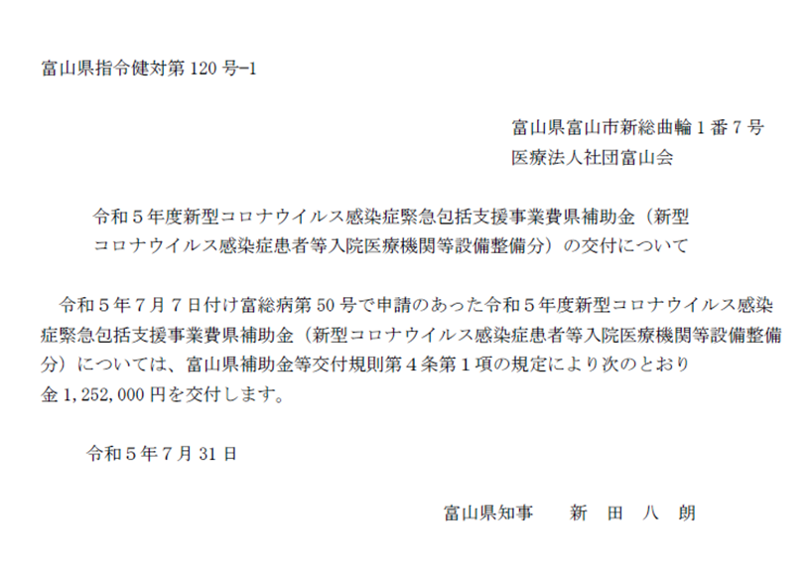
←文書番号

関係書類
１ 経費所要額精算書（別紙１－１のとおり）
２ 基準額算出内訳及び対象経費実支出額等内訳（別紙１－２のとおり）
３ 個人防護具積算表（別紙１－３のとおり）
４ 収支決算書（別紙２のとおり）
５ 口座振替届（別紙３のとおり）
６ 領収書又は支払い書類の写し等（支払ったことが確認できる資料）
（例）振込がわかる通帳の写し、ネットバンキング振込画面の写し等
←交付決定日
７ 個人防護具以外の設備について、検収調書又は納品書の写し等（納品されたこと が確認できる資料）

８ 個人防護具以外の設備について、設置状況等がわかる現物写真等
９ G-MIS日次調査又は診療報酬明細書の写し等（コロナ患者の受入実績が確認でき る資料１件分）

（注）診療報酬明細書の場合、個人情報を黒塗り等したものをご提出ください。
10 令和５年度歳入歳出決算書（又は見込書）抄本
（注）地方公共団体が事業主体となる場合に限り、ご提出ください。
決算書には、当該事業の補助対象事業に係る額を備考欄に
記入してください。

経費所要額精算書
（別紙１－１）
青色のセルのみ
入力ください。
新型コロナウイルス感染症緊急包括支援事業（設備整備）経費所要額精算書
 |  |  |  |  |  |  |  |  | （単位：円）
施設名 | 総事業費 | 寄付金その他の収入予定額 | 差引額 (A)－(B) | 対象経費実支出額 | 選定額 (別紙１－２より算出) | 県費補助 基本額 (C)、(D)及び(E)のいずれか少ない額 | 県費補助所要額 | 県費補助交付決定額 | 備考

 | （Ａ） | （Ｂ） | （Ｃ） | （Ｄ） | （Ｅ） | （Ｆ） | （Ｇ） | （Ｈ）
 | 0 |  | 0 | 0 | 0 | 0 | 0
計 | 0 | 0 | 0 | 0 | 0 | 0 | 0 | 0
（注１）基準額算出内訳及び対象経費実支出額等内訳については、別紙１－２のとおり。
（注２）県費補助所要額について、県費補助基本額に1,000円未満の端数が生じた場合には、これを切り捨てるものとする。

基準額算出内訳及び対象経費実支出額等内訳
青色のセルのみ入力ください。
※該当がなければ空欄のままで構いません。
※新型コロナウイルス感染症患者（疑い例含む）の診療に要した設備に限ります。
（別紙１－２）
基準額算出内訳及び対象経費実支出額等内訳

【員数】
・HEPAフィルター付空気清浄機 → 員数入力不要
・HEPAフィルター付パーテーション → 購入数（員数入力不要）
・個人防護具 → 別紙１－３に入力（員数入力不要）
・簡易ベッド → 購入数（員数入力不要）
品目 | 基準額 |  |  | 対象経費実支出額 |  |  |  | 選定額（※） | 備考
 | 員数 | 単価 | 金額 | 名称・規格 （型式） | 数量 | 単価 | 金額 | 金額
 |  | 円 | 円 |  |  | 円 | 円 | 円
ＨＥＰＡフィルター付空気清浄機（陰圧対応可能なものに限る） | 1施設 | 905,000 | 905,000 |  |  |  | 0 | 0
ＨＥＰＡフィルター付パーテーション | 台 | 205,000 | 0 |  |  |  | 0 | 0
個人防護具 | 人 | 3,600 | 0 | 別紙１－３のとおり |  |  | 0 | 0
簡易ベッド | 台 | 51,400 | 0 |  |  |  | 0 | 0
計 |  |  |  |  |  |  | 0 | 0
※「選定額」とは、個々の設備について、基準額と対象経費実支出額のうち少ない額をいう。

個人防護具積算表
青色のセルのみ入力ください。
※行が足りない場合は、他の行をコピーして挿入してください。
（別紙１－３）
 | 個 人 防 護 具 積 算 表

１．個人防護具購入内容内訳
 | 品目 | 商品名 |  |  |  | 内容量 | 数量 | 単価 （税込） | 金額 （税込） | 整備月 | 購入数
 | マスク |  |  |  |  |  |  |  | 0 |  | 0
 |  |  |  |  |  |  |  |  | 0 |  | 0
 |  |  |  |  |  |  |  |  | 0 |  | 0
 | ゴーグル |  |  |  |  |  |  |  | 0 |  | 0
 |  |  |  |  |  |  |  |  | 0 |  | 0
 |  |  |  |  |  |  |  |  | 0 |  | 0
 | ガウン |  |  |  |  |  |  |  | 0 |  | 0
 |  |  |  |  |  |  |  |  | 0 |  | 0
 |  |  |  |  |  |  |  |  | 0 |  | 0
 | グローブ |  |  |  |  |  |  |  | 0 |  | 0
 |  |  |  |  |  |  |  |  | 0 |  | 0
 |  |  |  |  |  |  |  |  | 0 |  | 0
 | キャップ |  |  |  |  |  |  |  | 0 |  | 0
 |  |  |  |  |  |  |  |  | 0 |  | 0
 |  |  |  |  |  |  |  |  | 0 |  | 0
 | フェイス シールド |  |  |  |  |  |  |  | 0 |  | 0
 |  |  |  |  |  |  |  |  | 0 |  | 0
 |  |  |  |  |  |  |  |  | 0 |  | 0
 |  |  |  |  |  |  | （金額合計） |  | 0 | 円

２．員数積算根拠
 | 1日あたりの 医療従事者数(※１) |  |  | 従事日数 (※２) |  |  | 員数

 | 0 |  | × |  |  | ＝ | 0

 |  | 人 |  |  | 日

 |  | 医師 | ・・・
 |  |  |  |  | 人

 |  | 看護師 | ・・・
 |  |  |  |  | 人 | その他の職種・人数内訳

 |  | その他 | ・・・ |  |  | ○○○ ・・・ △人 ○○○ ・・・ △人
 |  |  |  |  | 人

 | ※１…コロナ患者の外来診療に携わり、個人防護具を必要とした人数
 | ※２…令和5年4月1日～9月30日の期間中で、コロナ患者の外来診療に従事した日数（上限は183日）

収支決算書
青色のセルのみ
入力ください。
（別紙２）
 | 収支決算書
 | （収入） |  |  |  | （単位：円）
 | 区 分 |  |  | 金 額 | 備 考
 | 県補助金 |  |  | 0
 | 県その他補助金等
 | 市町村補助金等
 | その他団体補助金等
 | 事業者自己財源額
 | 借入金
 | その他
 | 計 |  |  | 0

 | （支出） |  |  |  | （単位：円）
 | 区 分 |  |  | 金 額 | 備 考
 | 総 事 業 費 | 補助対象経費 | ＨＥＰＡフィルター付空気清浄機（陰圧対応可能なものに限る） | 0
 |  |  | ＨＥＰＡフィルター付パーテーション | 0
 |  |  | 個人防護具 | 0
 |  |  | 簡易ベッド | 0
 |  | 小 計 |  | 0
 |  | 補助対象外経費

 |  | 小 計 |  | 0
 | 合 計 |  |  | 0
 | ※地方自治体が事業主体となる場合は、上記に係る歳入歳出決算書（又は見込書）の 抄本を別途添付すること。

口座振替届
青色のセルのみ
入力ください。
（別紙３）
 | 口 座 振 替 届

 | 申請者所在地
 | 医療機関名
 | 法人名等
 | 申請者職氏名
 | 振込先 | 金融機関名 |  | 金融機関コード
 |  | 支店名 |  | 支店コード
 |  | 預金種別 | １ 普通預金 ２ 当座預金 ３ その他（ ）
 |  | 口座番号
 |  | (フリガナ) 口座名義人

